Část 1a
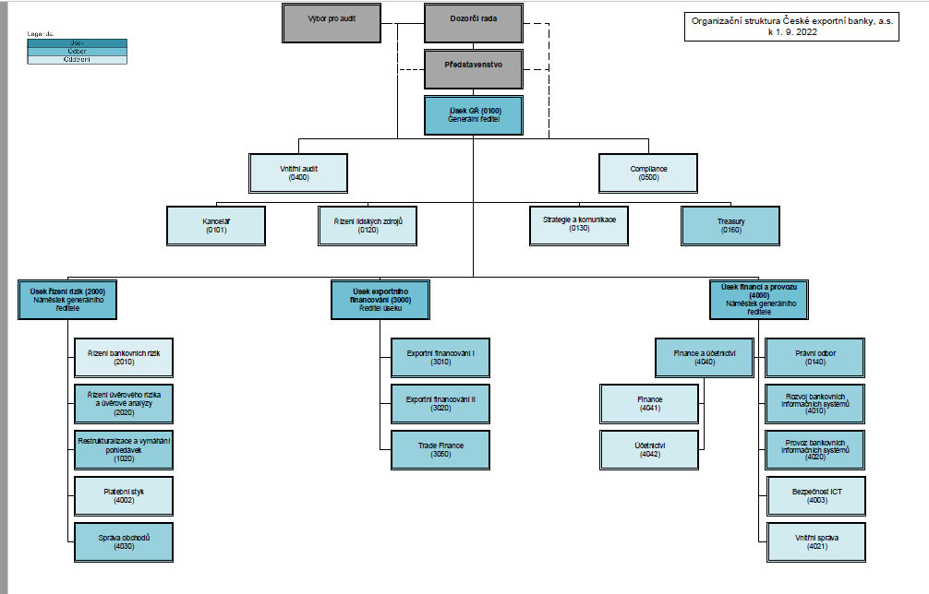
Část 1a
Údaje o povinné osobě - Organizační struktura povinné osoby

Údaje o povinné osobě - Organizační struktura povinné osoby |  | Vyhláška č. 163/2014 Sb. Příloha č. 10

Informace platné k datu: | (30.6.2023)
Počet obchodních míst | 1 | Bod 1 písm. h)
Počet pracovníků (přepočtený stav) | 105
Organizační struktura povinné osoby (znázorní se níže)

